상품제안서
주문제작 캐릭터 릴홀더 | 상품코드: S25962

 |  |  |  |  |  |  | 02-713-8555 | www.synergygift.co.kr
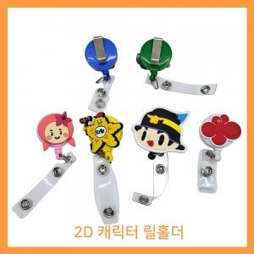 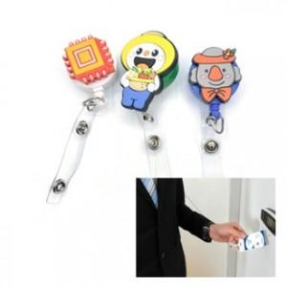

【상세/제작정보】 | <p>금형비별도-기본: 6도(6컬러) 30*30mm 기준 / 시안컨펌 후 4주 소요!</p>

【인쇄/포장옵션】 | 풀칼라 / OPP(비닐)

【공급단가】 | 수량 | 1,000~ | 2,000~ | 3,000~ | 5,000~ | 10,000~
*VAT별도 | 단가 | 1,160원 | 1,110원 | 1,070원 | 1,030원 | 1,000원

【상품 URL】 | https://www.synergygift.co.kr:443/src/goods_detail.php?gdno=25962

